상품제안서
유니콘 PD22.5W 맥세이프 무선 고속충전 보조배터리 10000mAh | 상품코드: S37057

 |  |  |  |  |  |  | 02-713-8555 | www.synergygift.co.kr
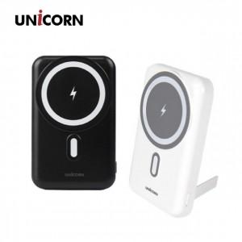

【상세/제작정보】 | <p>- 갤럭시 사용자는 구성품 맥세이프링을 사용하여 무선 충전 시 부착이 가능 합니다.&nbsp;</p><p>- 맥세이프 링을 스마트폰 케이스 안쪽에 부착 시 자력이 약할 수 있습니다.</p>

【인쇄/포장옵션】 | 레이저, 풀칼라 / 포장지포장

【공급단가】 | 수량 | 30~ | 100~ | 500~ | 1,000~ | 2,000~
*VAT별도 | 블랙 | 18,900원 | 18,610원 | 18,180원 | 17,450원 | 16,720원
 | 화이트 | 18,900원 | 18,610원 | 18,180원 | 17,450원 | 16,720원

【상품 URL】 | https://www.synergygift.co.kr:443/src/goods_detail.php?gdno=37057

